员工差旅明细
 | 【员工差旅报销单】

 |  | 姓名: |  | 张雨馨 |  | 职位: | 助理
 |  | 发生地: |  | 沈阳 |  | 部门: | 会奖6部
 |  | 发生日期: |  | 2023.8.21-2023.8.25 |  | 报销日期: | 2023.8.28
 |  |  |  |  |  | 团号: | HMEA-230821-HCB726

 | 序号 | 报销项目 | 用途 |  | 实际报销金额 | 合格发票金额 |  | 备注
 | 1 | 差旅费 | 市内交通（打车） |  | 32.45 |  |  | 8.21 地铁站-火车站
 |  |  | 市内交通（打车） |  | 12.00 |  |  | 8.21 火车站-酒店
 | 2 |  | 餐费 |  | 38.00 |  |  | 8.21 午餐
 | 3 |  | 餐费 |  | 0.00 | 27.80 |  | 8.21 晚餐
 | 4 |  | 餐费 |  | 27.00 |  |  | 8.22 午餐
 |  |  | 餐费 |  |  | 30.60 |  | 8.22 晚餐
 |  |  | 餐费 |  | 26.00 | 30.55 |  | 8.24 晚餐
 |  |  | 餐费 |  | 40.00 |  |  | 8.25 午餐
 |  |  | 市内交通（打车） |  | 117.99 |  |  | 8.25 火车站-家
 | 5 |  |  | 火车票 | 350.00 |  |  | 北京朝阳-沈阳北
 | 6 |  | 话费 |  | 49.88 |  |  | 活动话费充值
 | 7 |  | 房费 |  | 1935.00 |  |  | 8.21-8.24 3晚康莱德
 | 合计 |  |  |  | 2,628.32 | 88.95

 | 合格发票金额 |  |  |  | 补票金额 |  |  | 报销总金额
 | 2,628.32 |  |  |  | 88.95 |  |  | 2717.27

 | 报销人: |  |  | 总监： | 合规: |  | 财务：

【员工上会补助统计单】
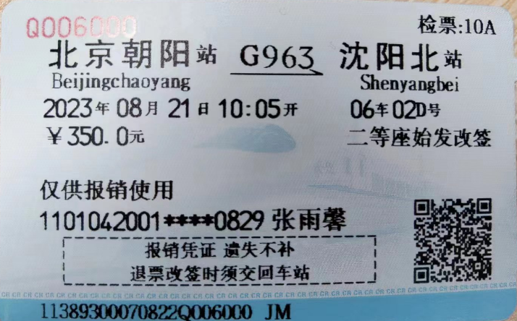
 |  | 姓名: |  | 张雨馨 |  | 职位: | 助理
 |  | 发生地: |  | 沈阳 |  | 部门: | 会奖6部
 |  | 发生日期: |  | 2023.8.21-2023.8.25 |  | 报销日期: | 2023.8.28
 |  |  |  |  |  | 团号: | HMEA-230821-HCB726

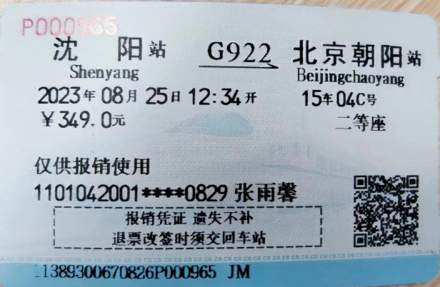
 |  | 出差城市 | 出差起止日期 |  | 每天金额 | 天数 |  | 备注
 | 1 | 沈阳 | 2023.8.21-2023.8.25 |  | 100.00 | 5.00
 | 2
 | 合计 |  |  |  |  | 5.00
 | 报销人: |  |  | 总监： | 合规: |  | 财务：

 |  |  |  |  |  |  |  |  | x

